Инструкция
Уважаемый участник! Вам предлагается выполнить четыре задания по математической грамотности. На выполнение работы отводится 20 минут. Во время работы экран будет разделен на две части: задания будут расположены в правой части экрана, а информация, необходимая для ответа на вопрос, – слева. Прежде чем приступить к выполнению заданий, обязательно прочитайте весь текст, расположенный слева. Одни задания покажутся Вам легкими, другие – трудными. Если Вы не знаете, как выполнить задание, пропустите его и переходите к следующему. Если останется время, Вы сможете еще раз попробовать выполнить пропущенные задания. Если Вы ошиблись и хотите исправить свой ответ, то удалите его, нажав на клавишу Delete, и запишите тот ответ, который считаете верным. По окончании работы необходимо нажать кнопку "Сохранить" в верхнем левом углу. Работайте внимательно, и у Вас все получится! Желаем успеха!

НАЧАТЬ

Задание 1
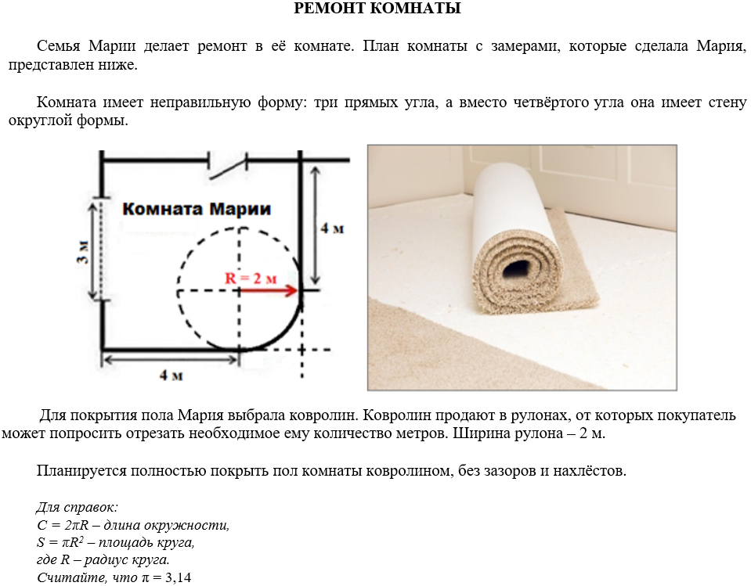
Задание 1

Прочитайте текст "Ремонт комнаты", расположенный слева. Запишите свои ответы на вопросы в виде чисел. Ширина рулона меньше длины и меньше ширины комнаты, поэтому, чтобы полностью покрыть пол комнаты, надо выложить вплотную один к другому несколько кусков ковролина перпендикулярно стене с окном. А) Сколько кусков ковролина придётся выложить?

ОТВЕТ: | шт.

Б) Какова длинна одного такого куска?

ОТВЕТ: | м.

В) Какого наименьшего количества метров ковролина будет достаточно, чтобы полностью застелить пол в комнате Марии?

ОТВЕТ: | м.

НАЗАД
ВПЕРЕД

Задание 2
Задание 2

Воспользуйтесь текстом "Ремонт комнаты", расположенным слева. Запишите свой ответ на вопрос в виде числа (ответ дайте в м2), а затем приведите решение. Из-за того, что один из углов комнаты – "круглый", ковролин обрезают по форме скругления. Какова площадь остатков ковролина, получившихся в результате скругления?

ОТВЕТ: | м2

РЕШЕНИЕ:

НАЗАД
ВПЕРЕД

Задание 3
Задание 3

Воспользуйтесь текстом «Ремонт комнаты», расположенным слева. Запишите свой ответ на вопрос в виде числа (ответ дайте в м2). От рулона шириной 2 м отрезан кусок длиной 5 м. Какова наибольшая площадь комнаты (в квадратных метрах), пол которой можно полностью покрыть этим ковролином?

ОТВЕТ: | м2

НАЗАД
ВПЕРЕД

Задание 4
Задание 4

Воспользуйтесь текстом «Ремонт комнаты», расположенным слева. Отметьте нужный вариант ответа (в поле для ответа запишите только букву), а затем объясните свой ответ. По периметру комнаты планируется проложить плинтус. Хватит ли 24 м плинтуса для этой комнаты? А) Хватит. Б) Не хватит.

ОТВЕТ:

ОБЪЯСНЕНИЕ ОТВЕТА:

НАЗАД
ЗАКОНЧИТЬ

